TPLAB_USER_PRD_ORDER_BASE_M
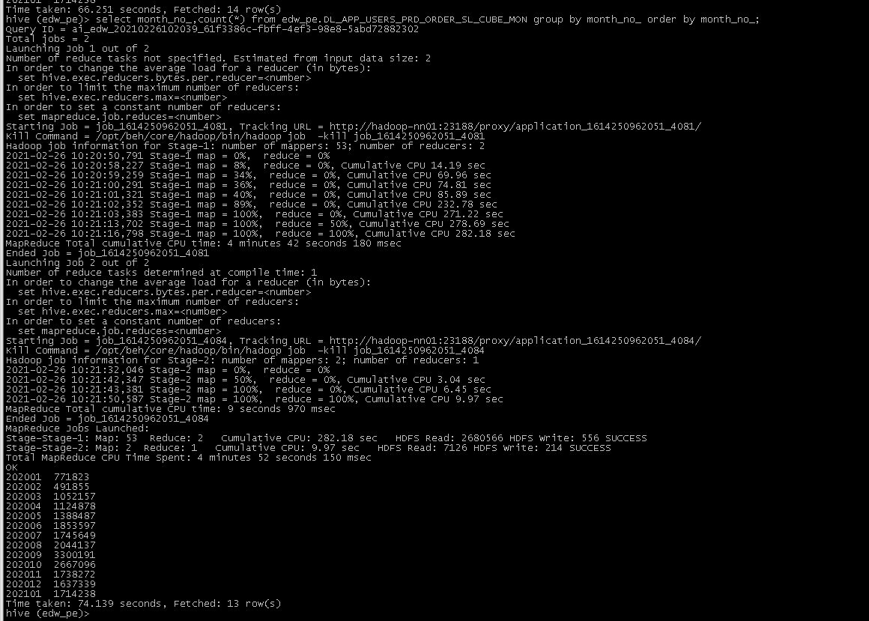
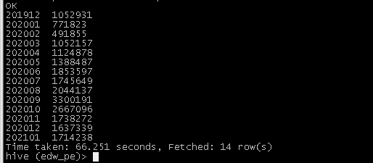
返回
 |  |  |  |  | ACCEPT_TYPE | 1 | 短信厅
TPLAB_USER_PRD_ORDER_BASE_M |  |  |  |  |  | 2 | 掌厅
字段英文名称 | 字段类型 | 字段中文名称 | 字段口径描述 | 对应表字段 |  | 3 | 网厅
MONTH_NO | STRING | 统计月份 |  |  |  | 4 | 微信
USER_ID | STRING | 用户ID |  |  |  | 5 | 省-通服
ACCS_NBR | STRING | 接入号 |  |  |  | 6 | 省-VIP客户经理
PRD_CD | STRING | 销售品ID |  |  |  | 7 | 省-其他
OFFER_INST_ID | STRING | 销售品实例ID |  |  |  | 8 | 集团综合平台
ACCEPT_CHANNEL_ID | STRING | 受理渠道ID |  |  |  | 9 | 集团电渠
IS_DQSL | INT | 是否电渠受理 |  |  |  | 98 | 电渠其他
ACCEPT_TYPE | STRING | 受理方式 |  |  |  | 99 | 全渠其他
PRD_ACCEPT_DATE | STRING | 销售品订购日期
LOC_C_F_FLAG | STRING | C/固网标识,0:C网，1：固网
CUST_ORDER_ID | STRING | 客户订单标识
PRD_ACTIVE_DATE | STRING | 销售品订购生效时间
PRD_INACTIVE_DATE | STRING | 销售品订购失效时间

APP_USERS_PRD_ORDER_CUBE_MON |  |  |  |  | DL_APP_USERS_PRD_ORDER_CUBE_MON
字段英文名称 | 字段类型 | 字段中文名称 | 字段口径描述 |  | 字段英文名称 | 字段类型 | 字段中文名称 | 字段口径描述
MONTH_NO | STRING | 统计日期 |  |  | MONTH_NO | STRING | 统计日期
ORG_A_ID | STRING | 一级编码 |  |  | USER_ID | STRING | 用户ID
ORG_B_ID | STRING | 二级编码 |  |  | OFFER_INST_ID | STRING | 销售品实例ID
ORG_C_ID | STRING | 三级编码 |  |  | ORG_A_ID | STRING | 一级编码
ORG_D_ID | STRING | 四级编码 |  |  | ORG_B_ID | STRING | 二级编码
ORG_E_ID | STRING | 五级编码 |  |  | ORG_C_ID | STRING | 三级编码
ORG_F_ID | STRING | 六级编码 |  |  | ORG_D_ID | STRING | 四级编码
CHANNEL_TYPE_A_ID | STRING | 渠道类型一级编码 |  |  | ORG_E_ID | STRING | 五级编码
CHANNEL_TYPE_B_ID | STRING | 渠道类型二级编码 |  |  | ORG_F_ID | STRING | 六级编码
PRD_CD | STRING | 销售品ID |  |  | CHANNEL_TYPE_A_ID | STRING | 渠道类型一级编码
SRGM_TYPE_CD | STRING | 收入规模 |  |  | CHANNEL_TYPE_B_ID | STRING | 渠道类型二级编码
CB_TYPE_A_CD | STRING | 承包大类 |  |  | PRD_CD | STRING | 销售品ID
CB_TYPE_CD | STRING | 承包类型 |  |  | SRGM_TYPE_CD | STRING | 收入规模
ORGD_KIND_ID | STRING | 承包形式 |  |  | CB_TYPE_A_CD | STRING | 承包大类
IS_DQXT | STRING | 是否电渠协同 |  |  | CB_TYPE_CD | STRING | 承包类型
IS_ZWFZ | STRING | 是否装维发展 |  |  | ORGD_KIND_ID | STRING | 承包形式
BSZYQD | STRING | 本省专业渠道 |  |  | IS_DQXT | STRING | 是否电渠协同
JTZYQD | STRING | 集团专业渠道 |  |  | IS_ZWFZ | STRING | 是否装维发展
BSZDQDFL_TYPE | STRING | 本省重点渠道分类 |  |  | BSZYQD | STRING | 本省专业渠道
CHAN_FIST_TYPE | STRING | 渠道一级分类 |  |  | JTZYQD | STRING | 集团专业渠道
CHAN_SECOND_TYPE | STRING | 渠道二级分类 |  |  | BSZDQDFL_TYPE | STRING | 本省重点渠道分类
CHANNEL_ATTR_TYPEH | STRING | 厂商渠道标识 |  |  | CHAN_FIST_TYPE | STRING | 渠道一级分类
IS_YDBP | STRING | 是否以店包片店 |  |  | CHAN_SECOND_TYPE | STRING | 渠道二级分类
PRODUCT_ID | STRING | 产品编码 |  |  | CHANNEL_ATTR_TYPEH | STRING | 厂商渠道标识
CHANNEL_ID | STRING | 渠道ID |  |  | IS_YDBP | STRING | 是否以店包片店
PRODUCT_CATE_CD | STRING | 集团产品目录编码 |  |  | PRODUCT_ID | STRING | 产品编码
LOC_PO_SPEC_TREE_CD | STRING | 销售品规格目录编码 |  |  | CHANNEL_ID | STRING | 渠道ID
PD_INST_STATE_CD | STRING | 产品实例状态 |  |  | PRODUCT_CATE_CD | STRING | 集团产品目录编码
KD_SPEED_TYPE | INT | 宽带速率 |  |  | LOC_PO_SPEC_TREE_CD | STRING | 销售品规格目录编码
KD_SPEED_LEVEL | STRING | 宽带速率分档 |  |  | PD_INST_STATE_CD | STRING | 产品实例状态
IN_NET_DATE_A | STRING | 入网日期 |  |  | KD_SPEED_TYPE | INT | 宽带速率
OUT_NET_DATE | STRING | 离网日期 |  |  | KD_SPEED_LEVEL | STRING | 宽带速率分档
ACCS_MODE_CD | STRING | 接入方式 |  |  | IN_NET_DATE_A | STRING | 入网日期
CDE_PRD_INST_STAT_CD | STRING | 源系统用户状态编码 |  |  | OUT_NET_DATE | STRING | 离网日期
JOIN_MONTH | INT | 在网月数 |  |  | ACCS_MODE_CD | STRING | 接入方式
NEW_OLD_TYPE_A | STRING | 存增量类型一级 |  |  | CDE_PRD_INST_STAT_CD | STRING | 源系统用户状态编码
NEW_OLD_TYPE | STRING | 存增量类型 |  |  | JOIN_MONTH | INT | 在网月数
IS_VALID | STRING | 服务有效性 |  |  | NEW_OLD_TYPE_A | STRING | 存增量类型一级
DG_PRD_CD | STRING | 订购销售品ID |  |  | NEW_OLD_TYPE | STRING | 存增量类型
IS_DQSL | INT | 是否电渠受理 |  |  | IS_VALID | STRING | 服务有效性
ACCEPT_TYPE | STRING | 受理方式 |  |  | DG_PRD_CD | STRING | 订购销售品ID
LOC_C_F_FLAG | STRING | C/固网标识,0:C网，1：固网 |  |  | DG_PRD_NAME | STRING | 订购销售品名称
IS_FK_USER_M | INT | 当月是否副卡用户 |  |  | ACCEPT_CHANNEL_ID | STRING | 受理渠道ID
IS_RH_ARRIVE_USER_M | INT | 当月是否融合到达用户 |  |  | ACCEPT_CHANNEL_NAME | STRING | 受理渠道名称
IS_ORDER_USER_M | INT | 是否当月订购用户 |  |  | IS_DQSL | INT | 是否电渠受理
IS_ORDER_LX_USER_M | INT | 是否当月订购拉新用户 |  |  | ACCEPT_TYPE | STRING | 受理方式
ZBK_U_C_USERS_M | DECIMAL(18,0) | 当月用户数指标-月 |  |  | PRD_ACCEPT_DATE | STRING | 销售品订购日期
IS_TZ_WIFI_CUST | INT | 是否同装WIFI客户 |  |  | LOC_C_F_FLAG | STRING | C/固网标识,0:C网，1：固网
IS_VIP | STRING | 是否VIP |  |  | IS_FK_USER_M | INT | 当月是否副卡用户
CONTROL_DEP | STRING | 管控部门 |  |  | IS_RH_ARRIVE_USER_M | INT | 当月是否融合到达用户
PROV_DEP_ID | STRING | 省行业中心编码 |  |  | IS_ORDER_USER_M | INT | 是否当月订购用户
 |  |  |  |  | IS_ORDER_LX_USER_M | INT | 是否当月订购拉新用户
 |  |  |  |  | ZBK_U_C_USERS_M | DECIMAL(18,0) | 当月用户数指标-月
 |  |  |  |  | ZNJJ_TERML_CD | STRING | 智能家居终端串码
 |  |  |  |  | QWWIFI_TERML_CD | STRING | 全屋WIFI终端串码
 |  |  |  |  | QWWIFI_TERML_NAME | STRING | 全屋WIFI终端名称
 |  |  |  |  | IS_TZ_WIFI_CUST | INT | 是否同装WIFI客户
 |  |  |  |  | SQZW_TERML_CD | STRING | 商企组网终端串码
 |  |  |  |  | IS_VIP | STRING | 是否VIP
 |  |  |  |  | CONTROL_DEP | STRING | 管控部门
 |  |  |  |  | PROV_DEP_ID | STRING | 省行业中心编码

APP_USERS_PRD_ORDER_SL_CUBE_MON |  |  |  |  | DL_APP_USERS_PRD_ORDER_SL_CUBE_MON
字段英文名称 | 字段类型 | 字段中文名称 | 字段口径描述 |  | 字段英文名称 | 字段类型 | 字段中文名称 | 字段口径描述
MONTH_NO | STRING | 统计日期 |  |  | MONTH_NO | STRING | 统计日期
ORG_A_ID | STRING | 一级编码 |  |  | USER_ID | STRING | 用户ID
ORG_B_ID | STRING | 二级编码 |  |  | OFFER_INST_ID | STRING | 销售品实例ID
ORG_C_ID | STRING | 三级编码 |  |  | ORG_A_ID | STRING | 一级编码
ORG_D_ID | STRING | 四级编码 |  |  | ORG_B_ID | STRING | 二级编码
ORG_E_ID | STRING | 五级编码 |  |  | ORG_C_ID | STRING | 三级编码
ORG_F_ID | STRING | 六级编码 |  |  | ORG_D_ID | STRING | 四级编码
CHANNEL_TYPE_A_ID | STRING | 渠道类型一级编码 |  |  | ORG_E_ID | STRING | 五级编码
CHANNEL_TYPE_B_ID | STRING | 渠道类型二级编码 |  |  | ORG_F_ID | STRING | 六级编码
PRD_CD | STRING | 销售品ID |  |  | CHANNEL_TYPE_A_ID | STRING | 渠道类型一级编码
SRGM_TYPE_CD | STRING | 收入规模 |  |  | CHANNEL_TYPE_B_ID | STRING | 渠道类型二级编码
CB_TYPE_A_CD | STRING | 承包大类 |  |  | PRD_CD | STRING | 销售品ID
CB_TYPE_CD | STRING | 承包类型 |  |  | SRGM_TYPE_CD | STRING | 收入规模
ORGD_KIND_ID | STRING | 承包形式 |  |  | CB_TYPE_A_CD | STRING | 承包大类
IS_DQXT | STRING | 是否电渠协同 |  |  | CB_TYPE_CD | STRING | 承包类型
IS_ZWFZ | STRING | 是否装维发展 |  |  | ORGD_KIND_ID | STRING | 承包形式
BSZYQD | STRING | 本省专业渠道 |  |  | IS_DQXT | STRING | 是否电渠协同
JTZYQD | STRING | 集团专业渠道 |  |  | IS_ZWFZ | STRING | 是否装维发展
BSZDQDFL_TYPE | STRING | 本省重点渠道分类 |  |  | BSZYQD | STRING | 本省专业渠道
CHAN_FIST_TYPE | STRING | 渠道一级分类 |  |  | JTZYQD | STRING | 集团专业渠道
CHAN_SECOND_TYPE | STRING | 渠道二级分类 |  |  | BSZDQDFL_TYPE | STRING | 本省重点渠道分类
CHANNEL_ATTR_TYPEH | STRING | 厂商渠道标识 |  |  | CHAN_FIST_TYPE | STRING | 渠道一级分类
IS_YDBP | STRING | 是否以店包片店 |  |  | CHAN_SECOND_TYPE | STRING | 渠道二级分类
PRODUCT_ID | STRING | 产品编码 |  |  | CHANNEL_ATTR_TYPEH | STRING | 厂商渠道标识
CHANNEL_ID | STRING | 渠道ID |  |  | IS_YDBP | STRING | 是否以店包片店
PRODUCT_CATE_CD | STRING | 集团产品目录编码 |  |  | PRODUCT_ID | STRING | 产品编码
LOC_PO_SPEC_TREE_CD | STRING | 销售品规格目录编码 |  |  | CHANNEL_ID | STRING | 渠道ID
PD_INST_STATE_CD | STRING | 产品实例状态 |  |  | PRODUCT_CATE_CD | STRING | 集团产品目录编码
KD_SPEED_TYPE | INT | 宽带速率 |  |  | LOC_PO_SPEC_TREE_CD | STRING | 销售品规格目录编码
KD_SPEED_LEVEL | STRING | 宽带速率分档 |  |  | PD_INST_STATE_CD | STRING | 产品实例状态
IN_NET_DATE_A | STRING | 入网日期 |  |  | KD_SPEED_TYPE | INT | 宽带速率
OUT_NET_DATE | STRING | 离网日期 |  |  | KD_SPEED_LEVEL | STRING | 宽带速率分档
ACCS_MODE_CD | STRING | 接入方式 |  |  | IN_NET_DATE_A | STRING | 入网日期
CDE_PRD_INST_STAT_CD | STRING | 源系统用户状态编码 |  |  | OUT_NET_DATE | STRING | 离网日期
JOIN_MONTH | INT | 在网月数 |  |  | ACCS_MODE_CD | STRING | 接入方式
NEW_OLD_TYPE_A | STRING | 存增量类型一级 |  |  | CDE_PRD_INST_STAT_CD | STRING | 源系统用户状态编码
NEW_OLD_TYPE | STRING | 存增量类型 |  |  | JOIN_MONTH | INT | 在网月数
IS_VALID | STRING | 服务有效性 |  |  | NEW_OLD_TYPE_A | STRING | 存增量类型一级
DG_PRD_CD | STRING | 订购销售品ID |  |  | NEW_OLD_TYPE | STRING | 存增量类型
IS_DQSL | INT | 是否电渠受理 |  |  | IS_VALID | STRING | 服务有效性
ACCEPT_TYPE | STRING | 受理方式 |  |  | DG_PRD_CD | STRING | 订购销售品ID
LOC_C_F_FLAG | STRING | C/固网标识,0:C网，1：固网 |  |  | DG_PRD_NAME | STRING | 订购销售品名称
IS_FK_USER_M | INT | 当月是否副卡用户 |  |  | ACCEPT_CHANNEL_ID | STRING | 受理渠道ID
IS_RH_ARRIVE_USER_M | INT | 当月是否融合到达用户 |  |  | ACCEPT_CHANNEL_NAME | STRING | 受理渠道名称
IS_ORDER_USER_M | INT | 是否当月订购用户 |  |  | IS_DQSL | INT | 是否电渠受理
IS_ORDER_LX_USER_M | INT | 是否当月订购拉新用户 |  |  | ACCEPT_TYPE | STRING | 受理方式
ZBK_U_C_USERS_M | DECIMAL(18,0) | 当月用户数指标-月 |  |  | PRD_ACCEPT_DATE | STRING | 销售品订购日期
IS_YDN_ZERO_CX_ORD_M | INT | 是否云电脑0折促销当月订购用户 |  |  | LOC_C_F_FLAG | STRING | C/固网标识,0:C网，1：固网
IS_PICC_FZ | STRING | 是否人保发展 |  |  | ORG_C_CNAME | STRING | 归属区县-受理渠道
CHANNEL_ATTR_TYPEG | STRING | 厂商渠道形态 |  |  | ORG_D_CNAME | STRING | 归属四级-受理渠道
IS_DG_ZLWX_ORD_M | INT | 是否直连卫星功能订购当月用户 |  |  | ORG_E_CNAME | STRING | 归属五级-受理渠道
IS_YDN_10_CX_ORD_M | INT | 是否云电脑标准版折后10元促销当月订购用户 |  |  | ORG_F_CNAME | STRING | 归属六级-受理渠道
 |  |  |  |  | SRGM_TYPE_CNAME | STRING | 收入规模-受理渠道
 |  |  |  |  | CB_TYPE_A_CNAME | STRING | 承包大类-受理渠道
 |  |  |  |  | CB_TYPE_CNAME | STRING | 承包类型-受理渠道
 |  |  |  |  | ORGD_KIND_CNAME | STRING | 承包形式-受理渠道
 |  |  |  |  | BSZDQDFL_CNAME | STRING | 本省重点渠道分类-受理渠道
 |  |  |  |  | CHAN_FIST_CNAME | STRING | 渠道一级分类-受理渠道
 |  |  |  |  | CHAN_SECOND_CNAME | STRING | 渠道二级分类-受理渠道
 |  |  |  |  | CHANNEL_ATTR_CNAMEH | STRING | 厂商专卖店品牌-受理渠道
 |  |  |  |  | BSZYQD_CNAME | STRING | 本省专业渠道-受理渠道
 |  |  |  |  | IS_FK_USER_M | INT | 当月是否副卡用户
 |  |  |  |  | IS_RH_ARRIVE_USER_M | INT | 当月是否融合到达用户
 |  |  |  |  | IS_ORDER_USER_M | INT | 是否当月订购用户
 |  |  |  |  | IS_ORDER_LX_USER_M | INT | 是否当月订购拉新用户
 |  |  |  |  | ZBK_U_C_USERS_M | DECIMAL(18,0) | 当月用户数指标-月
 |  |  |  |  | IS_YDN_ZERO_CX_ORD_M | INT | 是否云电脑0折促销当月订购用户
 |  |  |  |  | IS_PICC_FZ | STRING | 是否人保发展
 |  |  |  |  | CHANNEL_ATTR_TYPEG | STRING | 厂商渠道形态
 |  |  |  |  | IS_DG_ZLWX_ORD_M | INT | 是否直连卫星功能订购当月用户
 |  |  |  |  | IS_YDN_10_CX_ORD_M | INT | 是否云电脑标准版折后10元促销当月订购用户

